Instructions
(Instructions in English below.)

1. あなた自身の情報を入力する
あなた自身の情報について、「Profile」シートに入力してください。
2. 点数をつける
あなたは、「Annotation」シートを使って作業をします。「Annotation」シートには、日本語の文が200個書かれています。それぞれの文には、下線が引かれた言葉が3つずつあります。これらの言葉は、あなたにとってどれぐらい難しいですか？読み方ではなく、言葉の意味だけを考えてください。読み方ではなく、言葉の意味だけを考えてください。次のリストを参考に、1から5までの点数をつけてください。 1. とてもやさしい あなたがとてもよく知っている言葉である。 2. やさしい あなたがよく知っている言葉である。 3. ふつう 「やさしい」でも「難しい」でもない言葉である。 4. 難しい この言葉はよく知らないが、漢字や前後の言葉から意味を予想できる。 5. とても難しい あなたがまったく知らないか、ほとんど意味がわからない言葉である。

例のように、文の下に点数のメニューがあります。①、②、③と順番にクリックすることで、1から5までの点数を選べます。下線が引かれた単語それぞれについて、あなたが考える点数を選んでください。 点数をつけるときに、インターネットや本などを使って言葉を調べてはいけません。

1. Fill in information about yourself
Please, fill in information about yourself in the “Profile” sheet.
2. Assign points
You will work in the “Annotation” sheet. In the “Annotation” sheet, there are 200 Japanese sentences. In each sentence, there are 3 underlined words. How difficult are these words for you? Please consider only meaning of the words, not their reading (pronunciation). Based on the following list, assign 1 to 5 points to each word. 1. とてもやさしい Very easy. Words you know very well. 2. やさしい Easy. Words you know well. 3. ふつう Neutral. Words that are neither easy nor difficult. 4. 難しい Difficult. Words you do not know very well, but you can guess their meaning from their characters (kanji) or the sentence context. 5. とても難しい Very difficult. Words that you do not know at all, or are very unclear.
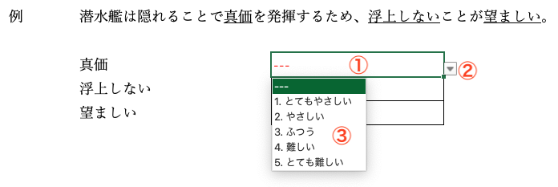
As shown in the example, there are menus with points below the text. By clicking in the order marked by ①, ②, and ③ in the picture, you can choose from 1 to 5 points. Please choose the points for each of the underlined words based on your judgement. When assigning points, do not search for words on the internet or in books.

